Sheet1
下記要求に応じて、それぞれ商品画像の中のモデル写真をネイビー色とホワイト色用1枚ずつ制作願い致します。

No. | 要求画像①イメージ | 要求画像② | 要求ポイント | キャッチコピー/表現 | 縦横比率 | サイズ
1 | 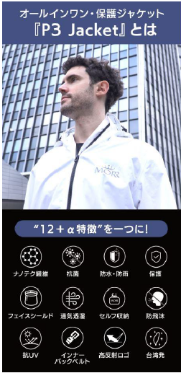 | ネイビー色用画像 | 【商品の機能まとめ】 上部のキャッチコピーだけ変更 | オールインワン・保護ジャケットでオールシーズンアウ トドアが楽しめます 『P3 Jacket』とは | 縦：横=3:2 | 縦：1600px以上
2 | 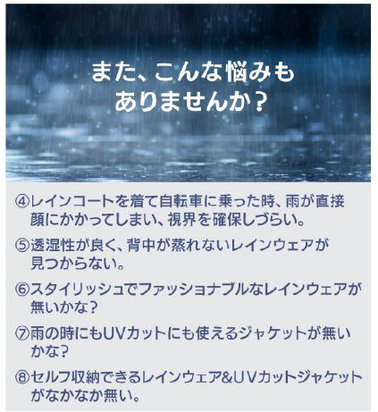 | none | 【問題提起】 悩み内容を変更する。 バックグランドをアウトドアイメージに変更 | ・「キャンプの時の急な雨で濡れ てしまう」 ・「登山時に木の枝で服が破れて しまう」 ・「おしゃれで安全なアウトドアジャ ケットが無い」 ・「天候の変化に対応し、体温調節に優れるマウンテンパーカーが欲しい」 ・「脱着しやすく、荷物にならないアウトジャケットが欲しい」 | 縦：横=1:1 | 縦：1600px以上
①
③
④
⑤
⑥
⑦
②
⑧UVカット
3 | 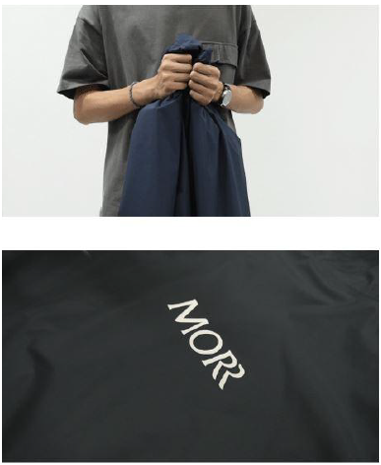 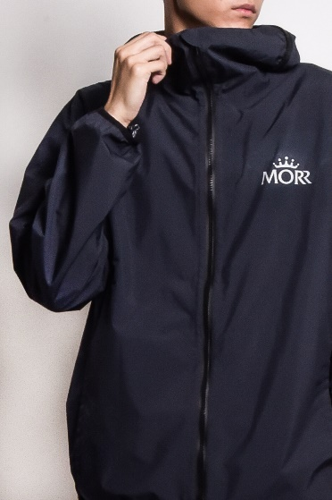 | 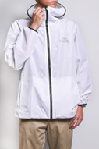 ホワイト用 | 【素材の強さ、製品の機能説明】 ・左画像を１枚に入れ込む。 ・ホワイト用も制作 ・素材の強さ：（①服を引っ張る、②カッターで切りつける画像は元々GIFで、素材の丈夫さを表現している画像を切り取って利用すること。） ・③軽量：約340g ・④通気透湿：透湿度>3,000g/m2・24h ・⑤防水防雨：ゲリラ豪雨対応 ・⑥超撥水：テフロン最高規格撥水剤使用 ・⑦withコロナ対応：銀イオン抗菌加工 ・⑧UVカット：UPF50+ ・必ずしも全ての画像を使用する必要が無い、イメージを伝えれば大丈夫です。 ・2枚目は、モデル写真をホワイト用に製作 ・2枚目は、雨が降っているイメージを軽く合成 | アウトドアのために生まれた7つの保護機能が実現 『急な天候変化へ対応』・『破れにくいタフさ』・『着用時の快適さ』 ①、②～ナノテク繊維使用～薄手なのに驚愕なタフさ ③重さを感じない程軽い ④背中の蒸れを気にしない通気透湿性 ⑤、⑥ゲリラ豪雨に対応する防・撥水性 ⑦withコロナ対応に、表面抗菌加工 ⑧UPF50+ 日焼け防止 | 縦：横=3:2 | 縦：1600px以上
暑い時は、抜いて両肩に掛ける
裏ポケットにセルフ収納
4 |  |  | 【ジャケットの収納性】 ・抜いて、両肩に掛けられる仕組み ・裏にある大ポケットに収納可能 | アウトドアに体温調整が大切！ ～暑い時は脱着・収納しやすいウィンドブレーカーが助けに～ | 縦：横=3:2 | 縦：1600px以上
5 | none | 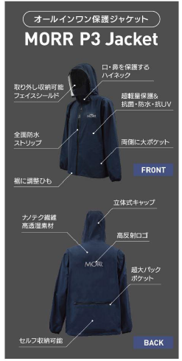 | 【特徴まとめ】 ・ホワイト用の1枚も制作 | ※画像の内容をそのまま | 同じ | 縦：1600px以上
16xxxcm, 5xxkg: xxx着用
16xxxcm, 5xxkg: xxx着用
16xxxcm, 5xxkg: xxx着用
16xxxcm, 5xxkg: xxx着用
ネイビー
ホワイト
6 | 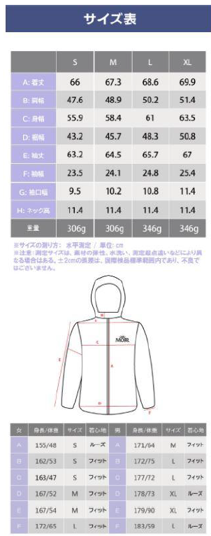 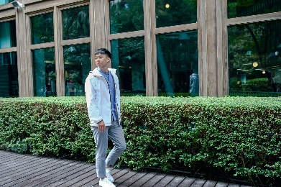 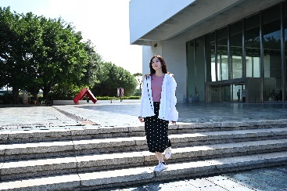 | none | 【サイズ・バリエーション】 ・サイズ、着用時イメージ | ※サイズ表の内容はそのまま ※ | 縦：横=3:2/1:1 | 縦：1600px以上

